Revision History
업무기능분해도
업무기능분해도
BNK 중고차 판매/유통 사이트(모바일) |  |  |  |  | 상세설계서

개 정 이 력

버전 | 변경일 | 변경사유1 | 변경내용2 | 작성자 | 승인자
1.0 | 2017-05-22 | Initial Release | 최초작성 | 윤성원

SA_01내차사기
1. 화면 UI | 2. 초기표시

 |  | 1) | 화면이동 경로
 |  |  | 공통

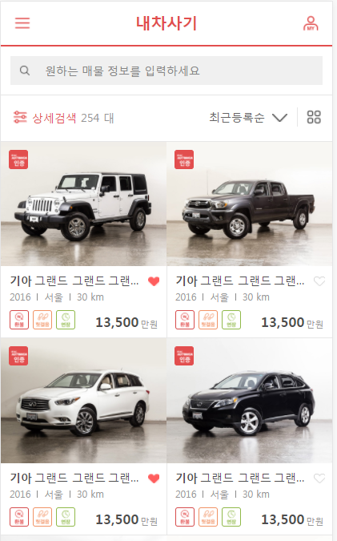
 |  | 2) | 초기표시

1

4
2
3
5
6
7
 |  | 3) 항목정의
 |  |  | No. |  | 항목명 |  | 대상 | 타입 / 길이 |  | 필수 | 기타
 |  |  | 1 |  | 퀵검색 |  | * 차량코드 자동완성 1) 제조사 2) 제조사 + 상세모델명 | text |  |  | 사용자 입력은 가능하나, 자동완성 Item에서 선택만 가능, Item선택시 하단 목록 변경 모든 선택 Item은 AND 조건으로 검색
 |  |  | 2 |  | 상세검색 |  | 상세검색 조건 입력화면을 표시 | btn
8
9
10
11
 |  |  | 3 |  | total count |  | 현재 조건에 맞는 전체 매물 건수를 표시 | label
12
13
14
 |  |  | 4 |  | 표시순 |  | 1) 높은 가격순 (default) : CAR_MST.SALE_AMT (DESC) 2) 낮은 가격순 : CAR_MST.SALE_AMT (ASC) 3) 주행거리순 : CAR_MST.USE_KM (DESC) | select |  |  | 사용자 선택 정렬조건과 별도로, 인증중고차(CAR_MST.BNK_CONF_YN = 'Y')를 우선으로 표시한다.
 |  |  | 5 |  | 표시방법 |  | 1) 앨범보기 (default) 2) 리스트보기 | btn
 |  |  | 6 |  | bnk인증 |  | CAR_MST.BNK_CONF_YN | icon |  |  | bnk인증 중고차인 경우, bnk인증 마크를 표시한다.
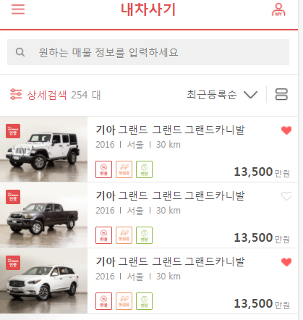
 |  |  | 7 |  | 대표이미지 |  | 해당 매물에 등록된 차량이미지의 file_seq가 가장 낮은(처음으로 등록된 이미지) 이미지의 썸네일을 표시한다. | image
 |  |  | 8 |  | 제조사 |  | CAR_MST.CAR_FULL_CODE | label |  |  | 차량코드의 선두3자리에 해당하는 메이커명을 표시
 |  |  | 9 |  | 모델/등급 |  | CAR_MST.CAR_FULL_CODE | label |  |  | 차량코드의 6번째 1자리에 (상세모델) + 8~9번재 2자리(등급) 을 표시한다.
 |  |  | 10
 |  |  | 11 |  | 관심차량 |  | USER_INTEREST.USER_ID USER_INTEREST.CAR_SEQ | icon |  |  | 로그인사용자가 해당 차량을 관심매물로 등록한 경우 빨간색으로 표시한다.
 |  |  | 12 |  | 연식 / 지역 / 주행거리 |  | CAR_MST.CAR_REG_YEAR CAR_MST.CAR_AREA CAR_MST.USE_KM | label |  |  | 주행거리의 경우 money format을 적용
 |  |  | 13 |  | 보장아이콘 |  | 환불 CAR_MST.CAR_GUAR_REFUND_YN 헛걸음 CAR_MST.CAR_GUAR_FRUITLESS_YN 보장기간 CAR_MST.CAR_GUAR_TERM_YN | icon
 |  |  | 14 |  | 판매가격 |  | CAR_MST.SALE_AMT | label |  |  | money format을 적용
 |  |  | 15
 |  |  | 16
 |  |  | 17
 |  |  | 18
 |  |  | 19
 |  |  | 20
 |  |  | 21
 |  |  | 22
 |  |  | 23
 |  |  | 24
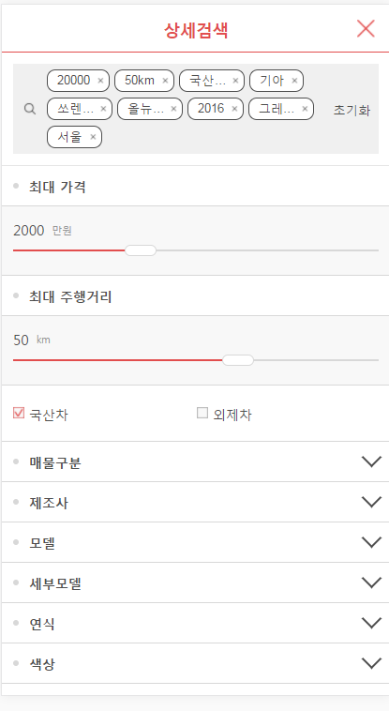
 |  |  | 25
 |  |  | 26
 |  |  | 27
 |  |  | 28
 |  |  | 29
 |  |  | 30

 |  |  | ▶ Combo Box 참고

 |  | 4) | 동작설명
 |  |  | 1. 관심매물 등록
 |  |  |  | 1-1 로그인여부 체크
 |  |  |  |  | - 미로그인 상태인 경우, "로그인이 필요한 기능입니다. 로그인하시겠습니까?" confirm dialog표시
 |  |  |  |  | - 로그인상태인 경우 별도의 alert 없이 관심매물로 등록

 |  |  |  | 1-2 관심매물로 등록되어 있는 상태에서의 클릭
 |  |  |  |  | - 로그인 체크 (기본적으로 로그인된 상태에서만 가능하나, 로그인 세션이 끊어진 경우등을 고려)
 |  |  |  |  | - 로그인 사용자의 관심매물에서 해당 차량을 물리삭제

 |  |  | 2. 상세검색
 |  |  |  | * 기본적으로 차량 등록과 동일하며, 검색조건이 변경될때마나, 매물목록이 변경됨

 |  |  |  | * 상세검색 조건설정 후, 검색 버튼 클릭시에만, 검색 조건을 적용한 매물 목록이 표시됨

 |  |  |  | 2-1 퀵검색 검색 조건이 있는 경우
 |  |  |  |  | 2-1-1. 현재 퀵검색 조건중에서 제조사가 1개인 경우, 상세검색 제조사가 default로 선택됨
 |  |  |  |  | 2-1-2. 현재 퀵검색 조건중에서 제조사가 2개이상인 경우
 |  |  |  |  |  | 모델 / 세부모델 정보를 미표시
 |  |  |  |  |  | ※ 만약 기존에 상세검색 조건에 모델 / 세부모델을 정보가 있을 경우, 설정중인 검색 조건에서도 삭제한다. (shift.com과는 다름)

 |  |  |  | 2-2. 퀵검색과, 상세검색 조건의 동기화
 |  |  |  |  | 2-2-1. 퀵검색 조건이 변경된 경우, 상세검색 조건과 동기화 수행
 |  |  |  |  | 2-2-2. 상세검색 화면에서, 검색 버튼 클릭시, 퀵검색과 검색조건 동기화 수행
 |  |  |  |  | 2-2-3. 상세검색 화면에서 조건 변경 후, close 버튼(X)을 클릭한 경우 퀵검색 조건 설정 값 및 목록을 갱신하지 않음
 |  |  |  |  |  | 단) 퀵검색 영역의 설정값은 그대로 유지 되어야함

 |  |  |  | 2-3. 국산차 / 외제차
 |  |  |  |  | 2-3-1. 국산차 / 외제차 조건을 변경한 경우, 제조사/모델/세부모델 정보를 모두 초기화

 |  |  | ★Validation Check
 |  |  | NO |  | 항목명 |  | 형식 |  | 메시지

